行政事業レビューシート
 |  |  |  |  |  |  |  |  |  |  |  |  |  |  |  |  |  |  |  |  |  |  | 事業番号 |  |  |  |  |  | 0064
平成２８年度行政事業レビューシート |  |  |  |  |  |  |  |  |  |  |  |  |  |  |  |  |  |  |  |  |  | （ | 国土交通省 |  |  |  |  |  |  |  |  | ）
事業名 |  |  |  | 下水道事業 |  |  |  |  |  |  |  |  |  |  | 担当部局庁 |  |  |  | 水管理・国土保全局 下水道部 |  |  |  |  |  |  | 作成責任者
事業開始年度 |  |  |  | 昭和３２年度 |  |  |  | 事業終了 （予定）年度 |  |  |  | 終了予定なし |  |  | 担当課室 |  |  |  | 下水道事業課 |  |  |  |  |  |  | 課長 加藤 裕之
会計区分 |  |  |  | 一般会計
根拠法令 （具体的な 条項も記載） |  |  |  | 下水道法第３４条 |  |  |  |  |  |  |  |  |  |  | 関係する計画、通知等 |  |  |  | -
主要政策・施策 |  |  |  | 国土強靱化施策 |  |  |  |  |  |  |  |  |  |  | 主要経費 |  |  |  | 公共事業
事業の目的 （目指す姿を簡潔に。3行程度以内） |  |  |  | ①し尿、生活雑排水などの汚水の排除・処理による公衆衛生の向上、生活環境の改善、河川などの公共用水域の水質保全 ②バイオマスである下水汚泥等の有効利用による低炭素社会、循環型社会の構築 ③集中豪雨による浸水被害の軽減及び大規模地震による被害の軽減
事業概要 （5行程度以内。別添可） |  |  |  | ○地方公共団体が実施する下記事業に対する補助金。※（）は補助率 【③、④、⑥についてはH25年度までの事業】 ①民間活力イノベーション推進下水道・・・再生可能エネルギーの利用促進及び効率的な下水道整備等を図るため、PPP/PFI事業などの官民連携事業を支援（1/2、5.5/10等） ②未普及解消下水道・・・公衆衛生の向上、生活環境の改善を図るため、し尿・生活雑排水などの汚水の排除を行うための汚水管の整備等（1/2等） ③水質保全下水道・・・河川などの公共用水域の水質保全を図るため、下水処理場における水処理施設の整備等（1/2、5.5/10等） ④資源循環形成下水道・・・低炭素社会・循環型社会の構築を図るため、下水処理場における下水汚泥の有効利用を含めた汚泥処理施設の整備等（5.5/10等） ⑤浸水対策下水道・・・集中豪雨による浸水被害の軽減を図るため、雨水管、ポンプ場、雨水調整池の整備等（1/2等） ⑥地震対策下水道・・・大規模地震による被害の軽減を図るため、老朽化した下水管の耐震化に資する整備等（1/2等） ○下水道事業の計画的かつ効率的な推進を図るために必要な国が実施する調査研究
実施方法 |  |  |  | 直接実施、委託・請負、補助
予算額・ 執行額 （単位:百万円） |  |  |  |  |  |  |  |  | 25年度 |  |  |  | 26年度 |  |  |  |  | 27年度 |  |  |  |  |  | 28年度 |  |  | 29年度要求
 |  |  |  | 予算の状況 |  | 当初予算 |  |  | 5,248 |  |  |  | 5,225 |  |  |  |  | 5,251 |  |  |  |  |  | 5,280 |  |  | 6,195
 |  |  |  |  |  | 補正予算 |  |  | - |  |  |  | - |  |  |  |  | -
 |  |  |  |  |  | 前年度から繰越し |  |  | 1,549 |  |  |  | 1,087 |  |  |  |  | 724 |  |  |  |  |  | 655
 |  |  |  |  |  | 翌年度へ繰越し |  |  | ▲ 1,087 |  |  |  | ▲ 724 |  |  |  |  | ▲ 655
 |  |  |  |  |  | 予備費等 |  |  | - |  |  |  | - |  |  |  |  | -
 |  |  |  |  |  | 計 |  |  | 5,710 |  |  |  | 5,588 |  |  |  |  | 5,320 |  |  |  |  |  | 5,935 |  |  | 6,195
 |  |  |  | 執行額 |  |  |  |  | 5,559 |  |  |  | 5,466 |  |  |  |  | 5,157
 |  |  |  | 執行率（％） |  |  |  |  | 97% |  |  |  | 98% |  |  |  |  | 97%
成果目標及び成果実績 （アウトカム） |  |  |  | 定量的な成果目標 |  |  |  |  | 成果指標 |  |  |  |  |  |  | 単位 |  |  | 25年度 |  |  | 26年度 |  |  | 27年度 | 中間目標 |  |  |  | 目標最終年度
 |  |  |  |  |  |  |  |  |  |  |  |  |  |  |  |  |  |  |  |  |  |  |  |  |  |  |  | 年度 |  | 32 | 年度
 |  |  |  | 平成32年度末までに汚水処理人口普及率を約96％まで引き上げる。 |  |  |  |  | 汚水処理人口普及率 |  |  |  |  |  | 成果実績 | ％ |  |  | 89 |  |  | 90 |  |  | -
 |  |  |  |  |  |  |  |  |  |  |  |  |  |  | 目標値 | ％ |  |  | - |  |  | - |  |  |  |  |  |  |  | 96
 |  |  |  |  |  |  |  |  |  |  |  |  |  |  | 達成度 | ％ |  |  | 93 |  |  | 93
成果目標及び成果実績 （アウトカム） |  |  |  | 定量的な成果目標 |  |  |  |  | 成果指標 |  |  |  |  |  |  | 単位 |  |  | 25年度 |  |  | 26年度 |  |  | 27年度 | 中間目標 |  |  |  | 目標最終年度
 |  |  |  |  |  |  |  |  |  |  |  |  |  |  |  |  |  |  |  |  |  |  |  |  |  |  |  | 年度 |  | 32 | 年度
 |  |  |  | 平成32年度までに高度処理実施率を約43％まで引き上げる。 |  |  |  |  | 良好な水環境創出のための高度処理実施率 |  |  |  |  |  | 成果実績 | ％ |  |  | 41 |  |  | 44 |  |  | -
 |  |  |  |  |  |  |  |  |  |  |  |  |  |  | 目標値 | ％ |  |  | - |  |  | - |  |  |  |  |  |  |  | 60
 |  |  |  |  |  |  |  |  |  |  |  |  |  |  | 達成度 | ％ |  |  | 68 |  |  | 73
成果目標及び成果実績 （アウトカム） |  |  |  | 定量的な成果目標 |  |  |  |  | 成果指標 |  |  |  |  |  |  | 単位 |  |  | 25年度 |  |  | 26年度 |  |  | 27年度 | 中間目標 |  |  |  | 目標最終年度
 |  |  |  |  |  |  |  |  |  |  |  |  |  |  |  |  |  |  |  |  |  |  |  |  |  |  |  | 年度 |  | 32 | 年度
 |  |  |  | 平成32年度までに都市浸水対策達成率を約62％まで引き上げる。 |  |  |  |  | 下水道による都市浸水対策達成率 |  |  |  |  |  | 成果実績 | ％ |  |  | - |  |  | 56 |  |  | 57
 |  |  |  |  |  |  |  |  |  |  |  |  |  |  | 目標値 | ％ |  |  | - |  |  | - |  |  | - |  |  |  |  | 62
 |  |  |  |  |  |  |  |  |  |  |  |  |  |  | 達成度 | ％ |  |  | - |  |  | 90 |  |  | 92
横断的な施策に係る成果目標及び成果実績 （アウトカム） |  |  |  |  | 定量的な成果目標 |  |  |  | 成果指標 |  |  |  |  |  |  | 単位 |  |  | 25年度 |  |  | 26年度 |  |  | 27年度 | 中間目標 |  |  |  | 目標最終年度
 |  |  |  |  |  |  |  |  |  |  |  |  |  |  |  |  |  |  |  |  |  |  |  |  |  |  |  | 年度 |  | 32 | 年度
 |  |  |  | 目標・指標 | 平成32年度までに、都市緑化等による温室効果ガス吸収量を、119万t-CO2/年に引き上げる |  |  |  | 都市緑化等による温室効果ガス吸収量 |  |  |  |  |  | 成果実績 | 万t-CO2/年 |  |  | 111 |  |  | - |  |  | -
 |  |  |  |  |  |  |  |  |  |  |  |  |  |  | 目標値 | 万t-CO2/年 |  |  | - |  |  | - |  |  | - |  |  |  |  | 119
 |  |  |  |  |  |  |  |  |  |  |  |  |  |  | 達成度 | ％ |  |  | 93 |  |  | - |  |  | -
地球温暖化対策 |  | 関係 |  | 算出方法 | 樹木（高木）の植栽（＝植樹）を含めた面積５００㎡以上の規模の緑化を行う事業（都市公園の整備、公共施設の緑化等）によって創出された緑地による温室効果ガス吸収量
成果目標及び成果実績（アウトカム）欄についてさらに記載が必要な場合はチェックの上【別紙１】に記載

活動指標及び活動実績 （アウトプット） |  |  |  | 活動指標 |  |  |  |  |  |  |  |  |  |  |  | 単位 |  |  | 25年度 |  |  | 26年度 |  |  | 27年度 | 28年度活動見込
 |  |  |  | 下水道事業実施箇所数（都道府県・市町村） （下水道事業費補助の補助金等により実施された箇所に限る） |  |  |  |  |  |  |  |  |  |  | 活動実績 | 箇所 |  |  | 16 |  |  | 1 |  |  | 5
 |  |  |  |  |  |  |  |  |  |  |  |  |  |  | 当初見込み | 箇所 |  |  | 15 |  |  | 6 |  |  | 5 | 7
単位当たり コスト |  |  |  | 算出根拠 |  |  |  |  |  |  |  |  |  |  |  | 単位 |  |  | 25年度 |  |  | 26年度 |  |  | 27年度 | 28年度活動見込
 |  |  |  | ／ |  |  |  |  |  |  |  |  |  |  | 単位当たり コスト
 |  |  |  |  |  |  |  |  |  |  |  |  |  |  | 計算式 | /
平成28・29年度予算内訳（単位：百万円） | 歳出予算目 |  |  |  |  |  | 28年度当初予算 |  |  |  | 29年度要求 |  |  | 主な増減理由
 | 下水道事業調査費 |  |  |  |  |  | 3,989 |  |  |  | 4,314 |  |  | 新しい日本のための優先課題推進枠による要求額の増 「新しい日本のための優先課題推進枠」1,452
 | 下水道事業費補助 |  |  |  |  |  | 1,091 |  |  |  | 1,281
 | 下水道防災事業費補助 |  |  |  |  |  | 200 |  |  |  | 600

 | 計 |  |  |  |  |  | 5,280 |  |  |  | 6,195
政策評価、経済・財政再生アクション・プログラムとの関係 | 政策評価 | 政策 |  | ２ 良好な生活環境、自然環境の形成、バリアフリー社会の実現
 |  | 施策 |  | ８ 良好な水環境・水辺空間の形成・水と緑のネットワークの形成、適正な汚水処理の確保、下水道資源の循環を推進する
 |  | 測定指標 |  | 定量的指標 |  |  |  |  |  |  |  |  |  |  |  | 単位 |  |  | 25年度 |  |  | 26年度 |  |  | 27年度 | 中間目標 |  |  |  | 目標年度
...
行政事業レビュー推進チームの所見
事業内容の 一部改善 |  |  | 下水道整備については、浸水対策・地震対策も含め、各種調査結果等を十分に活用しながら、更なる効率的・効果的な下水道整備に努める。
所見を踏まえた改善点/概算要求における反映状況
執行等改善 |  |  | 近年頻発する局地的な大雨に対して、市街地等での浸水安全度向上を図るため、官民連携による雨水流出抑制施設の設置等を促進するなど、各種調査結果等を活用しながら、引き続き効率的・効果的な下水道整備を実施する。
備考

関連する過去のレビューシートの事業番号
平成22年度 |  |  |  | 144 |  |  |  |  |  | 平成23年度 |  |  | 153 |  |  |  |  |  |  | 平成24年度 |  |  |  |  | 173
平成25年度 |  |  |  | 56 |  |  |  |  |  | 平成26年度 |  |  | 53 |  |  |  |  |  |  | 平成27年度 |  |  |  |  | 54
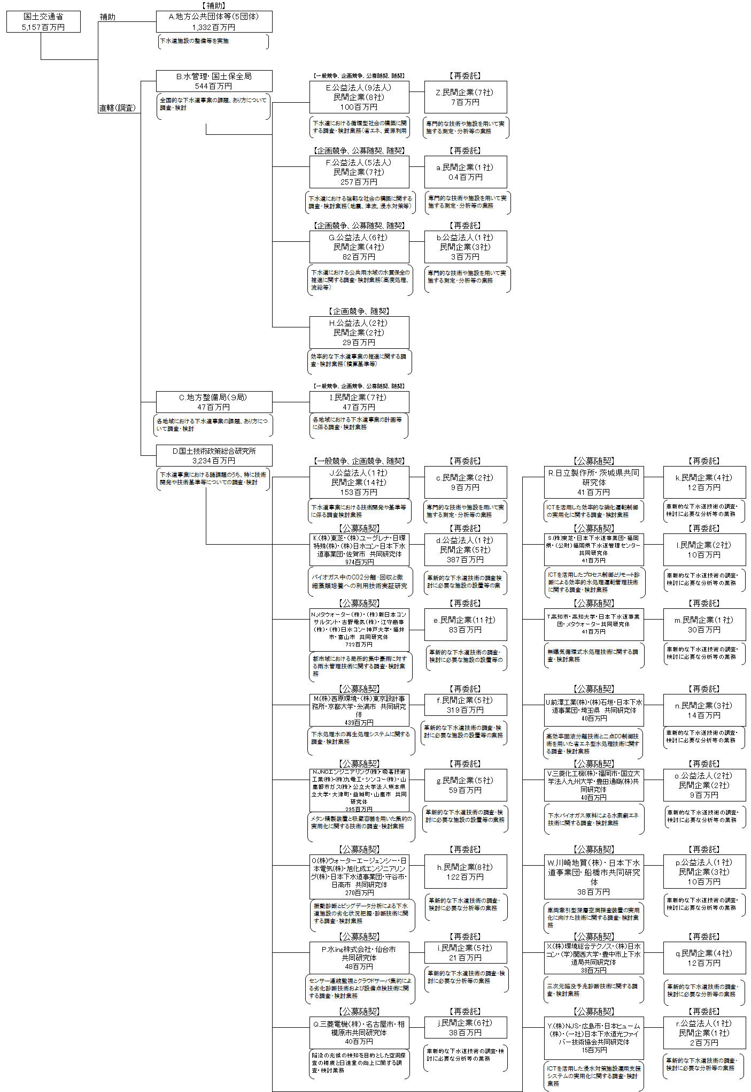
資金の流れ （資金の受け取り先が何を行っているかについて補足する）（単位：百万円）

費目・使途 （「資金の流れ」においてブロックごとに最大の金額が支出されている者について記載する。費目と使途の双方で実情が分かるように記載） |  |  |  | A.静岡市 |  |  |  |  |  |  |  |  |  |  |  |  | B.水管理・国土保全局
 |  |  |  | 費 目 |  |  | 使 途 |  |  |  |  |  |  |  | 金 額 (百万円） |  | 費 目 |  |  |  | 使 途 |  |  |  |  |  |  |  |  | 金 額 (百万円）
 |  |  |  | 下水道事業費補助 |  |  | 下水道施設の整備等を実施 |  |  |  |  |  |  |  | 651 |  | 下水道事業調査費 |  |  |  | 全国的な下水道事業の課題・あり方についての調査・検討 |  |  |  |  |  |  |  |  | 544
...

